SISTEMA_OBRAS_CIVILES
 | REPORTE FOTOGRÁFICO - Sistema de Obras Civiles / Seguridad Exterior
Nombre de la Estacion: | LAMPIAN
Nombre de Localidad: | LAMPIAN
Fecha: | 22/07/2026 - 22/07/2026
Direccion: | DENTRO DE LOS DOMINIOS DE LA CC DE CHANCHAPILCA
ID site: | LI1186
CRQ: | CRQ000000102970
Sticker Año mantenimiento |  |  | Letrero de Localidad beneficiaria o GPS
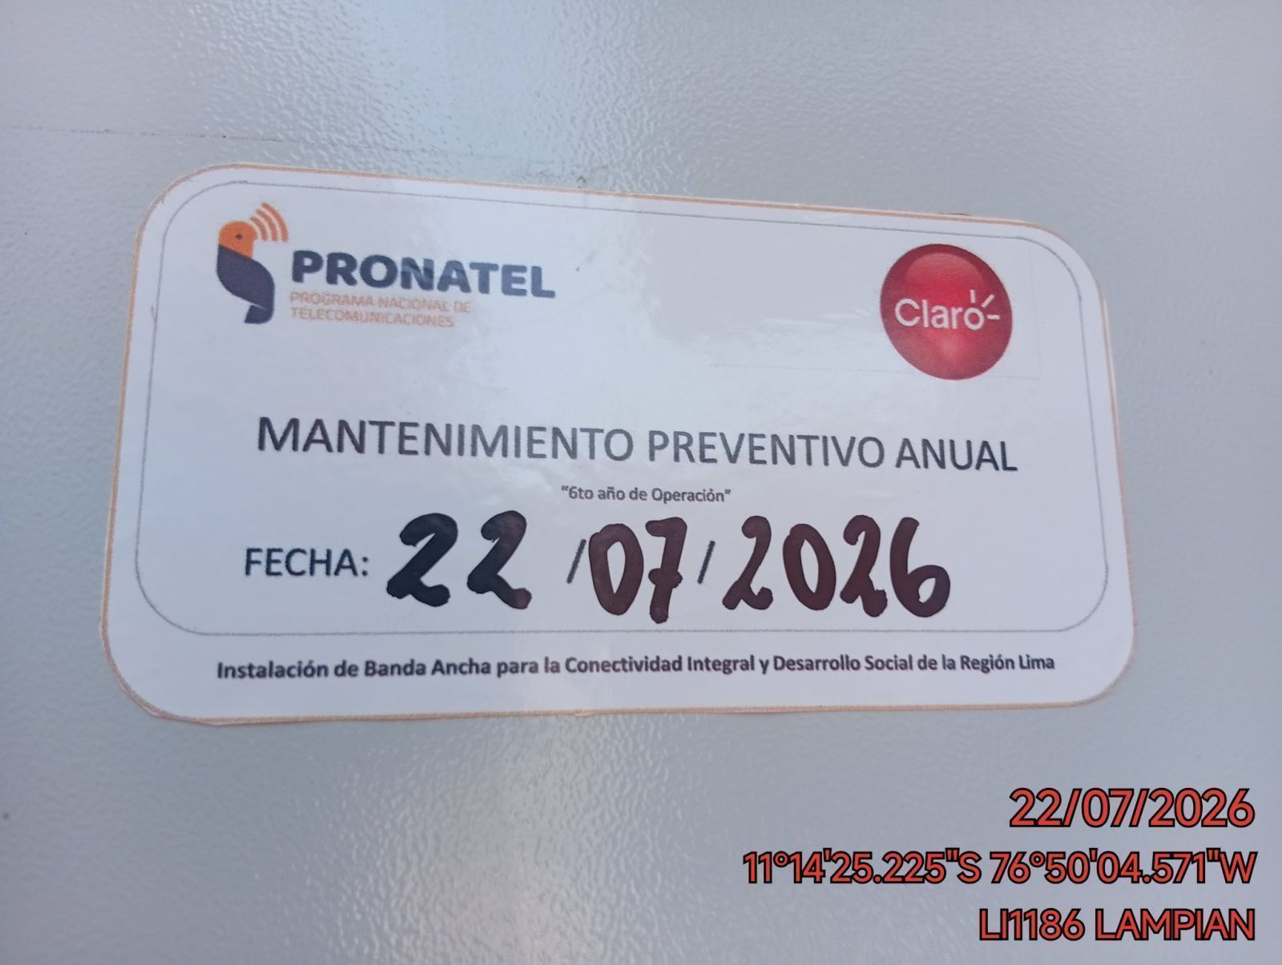 |  |  | 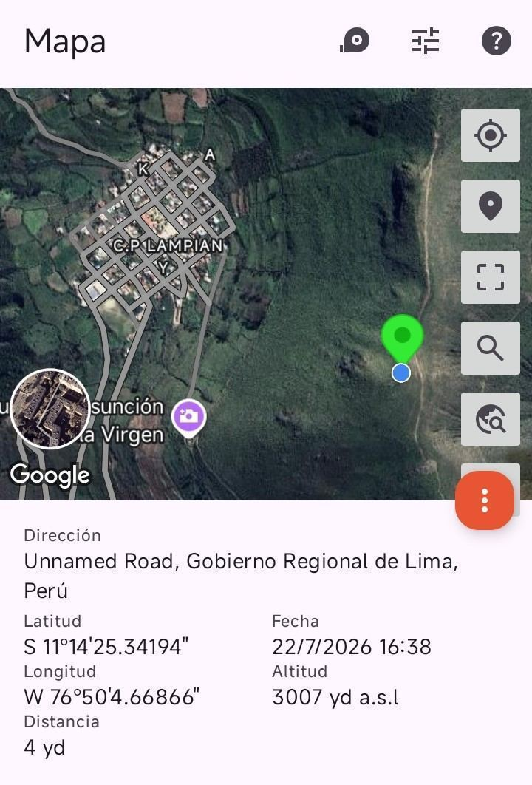

REVISION DEL ESTADO DE COLUMNAS Y VIGAS
ANTES |  | DURANTE |  | DESPUES
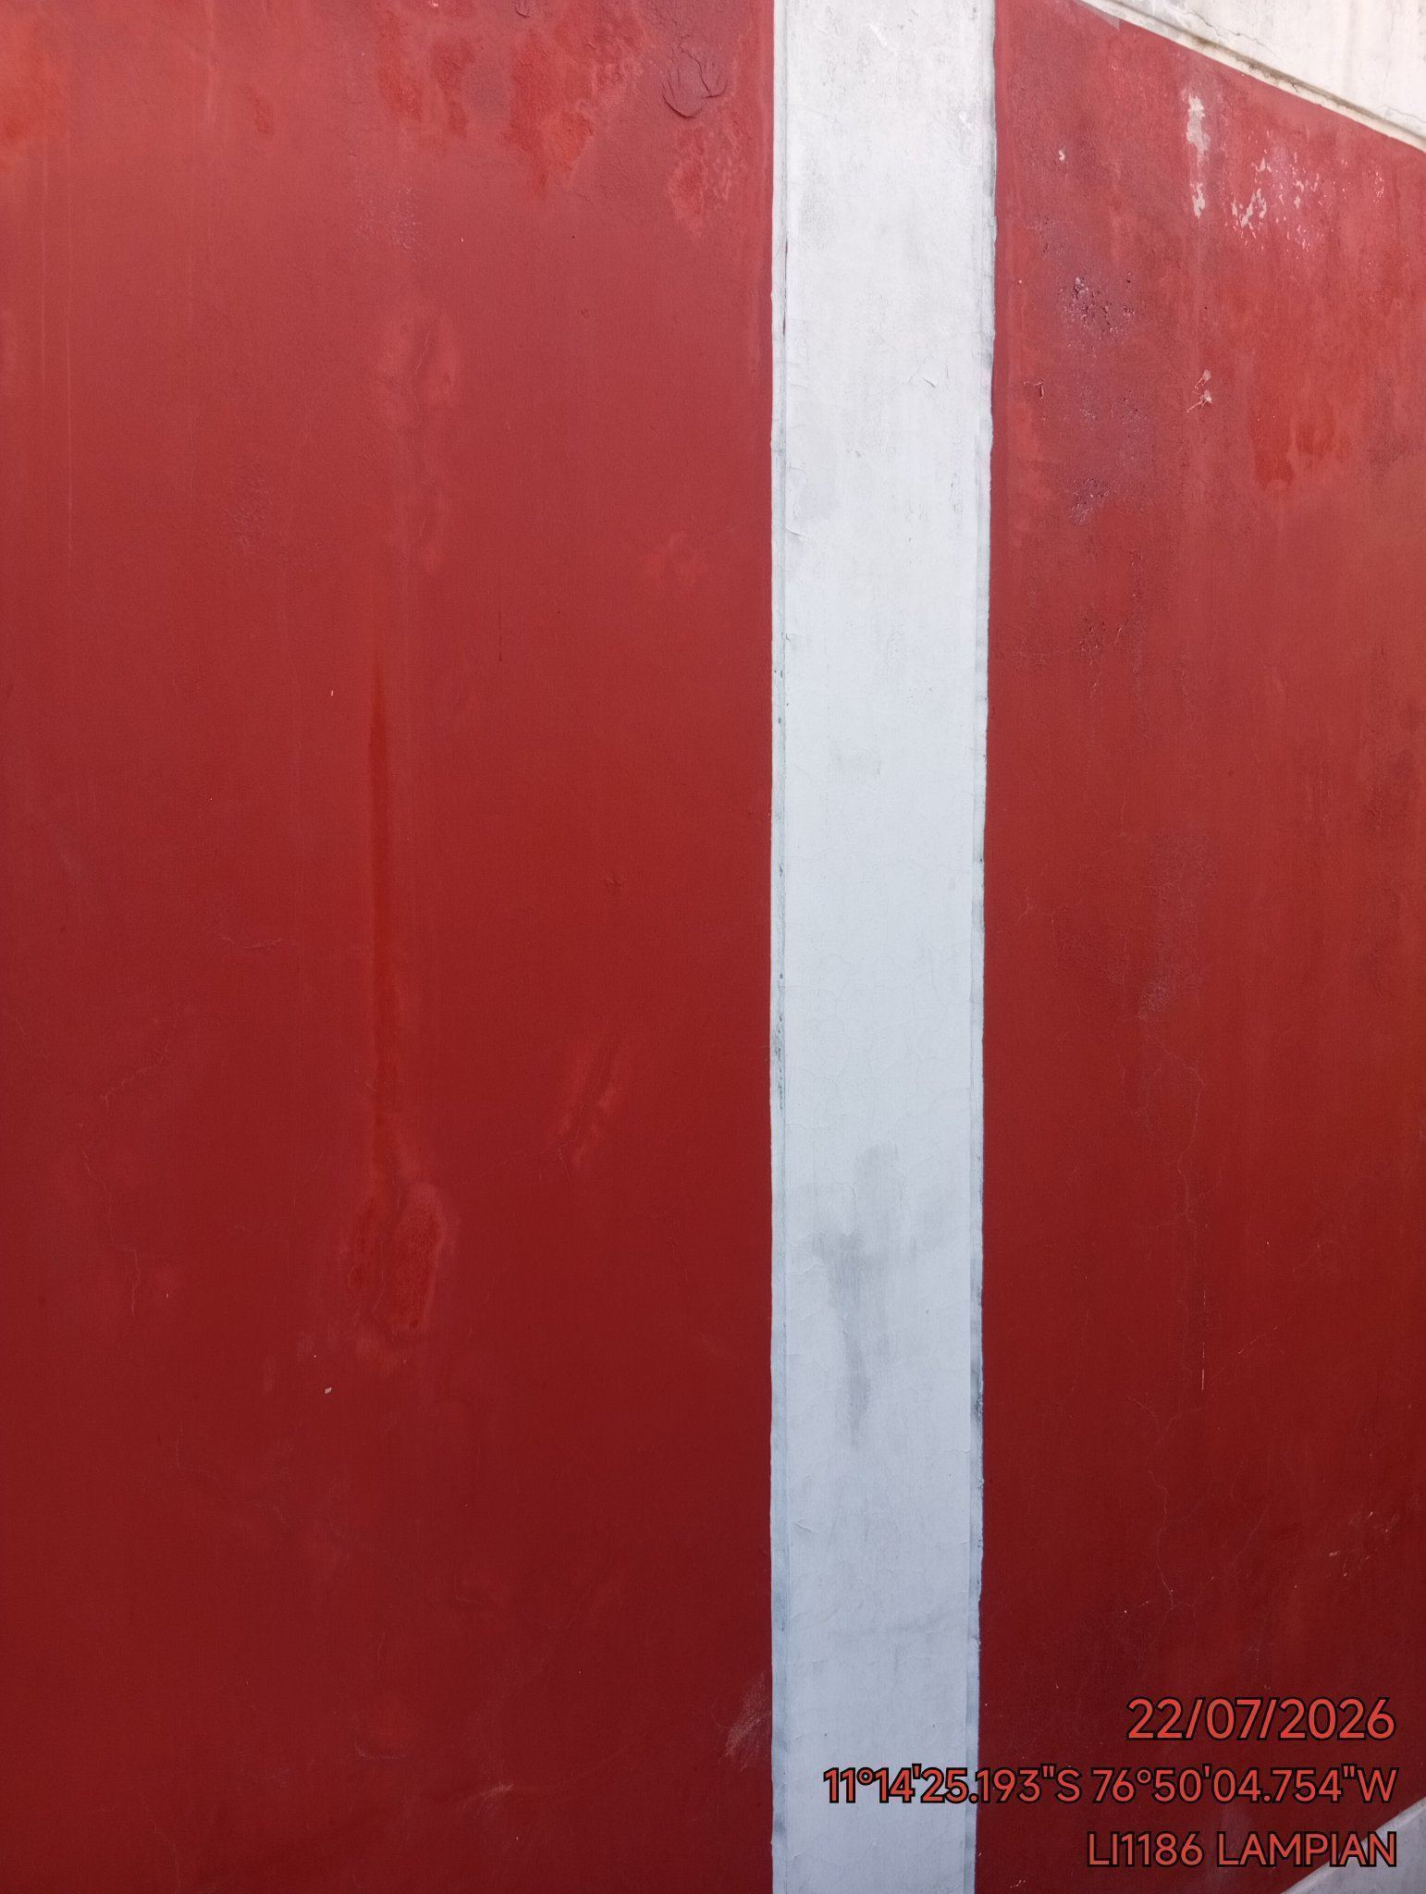 |  | 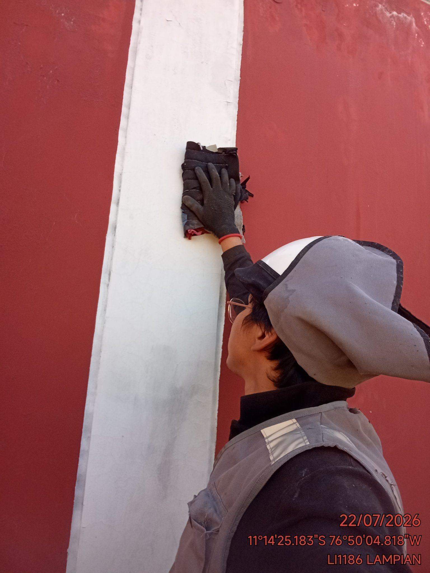 |  | 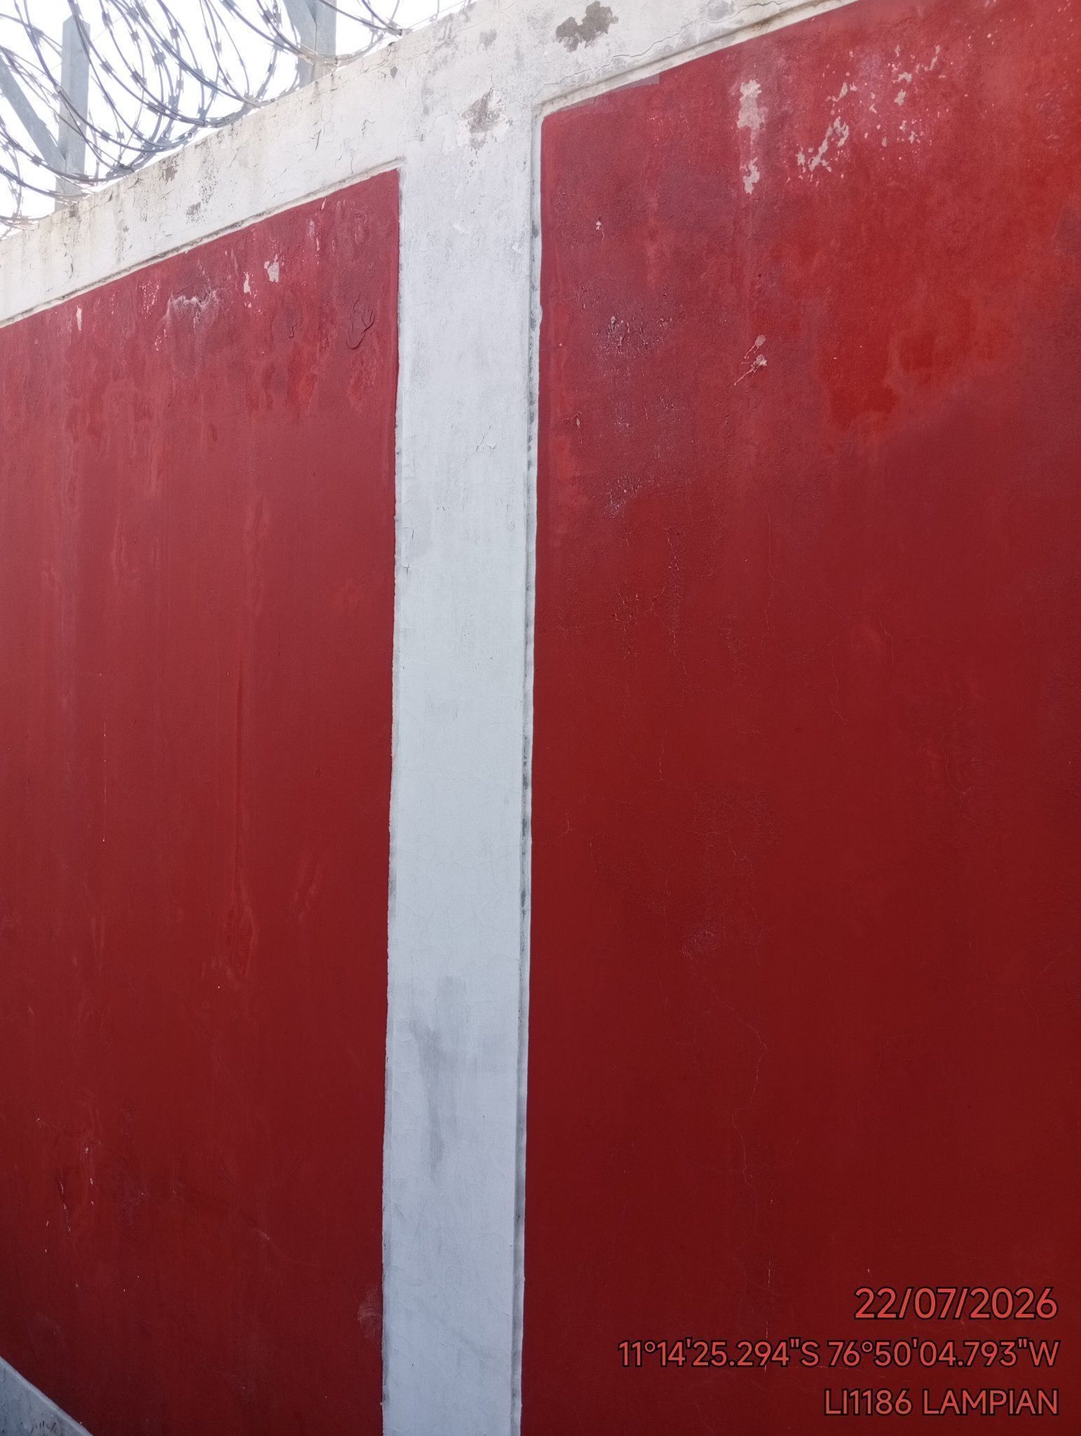

REVISION DEL ESTADO DEL CERCO PERIMETRICO
ANTES |  | DURANTE |  | DESPUES
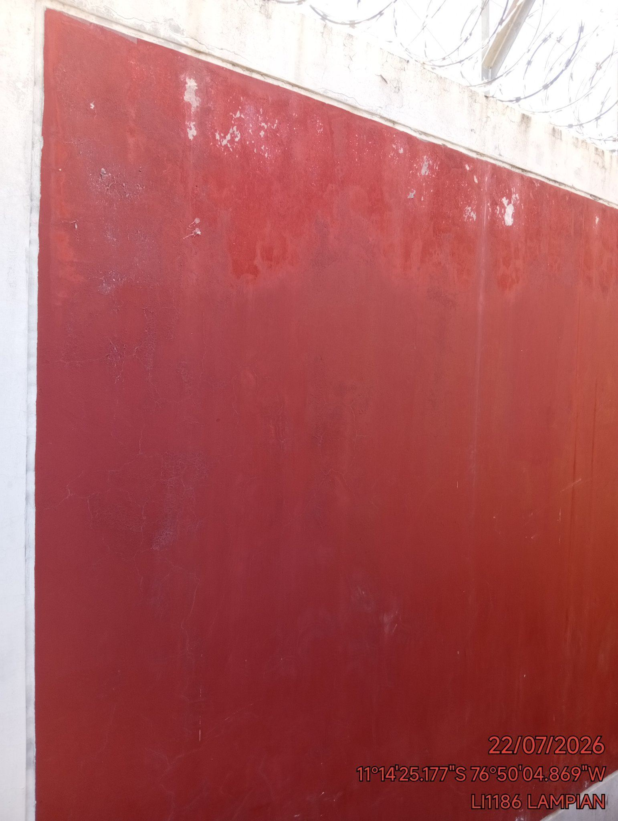 |  | 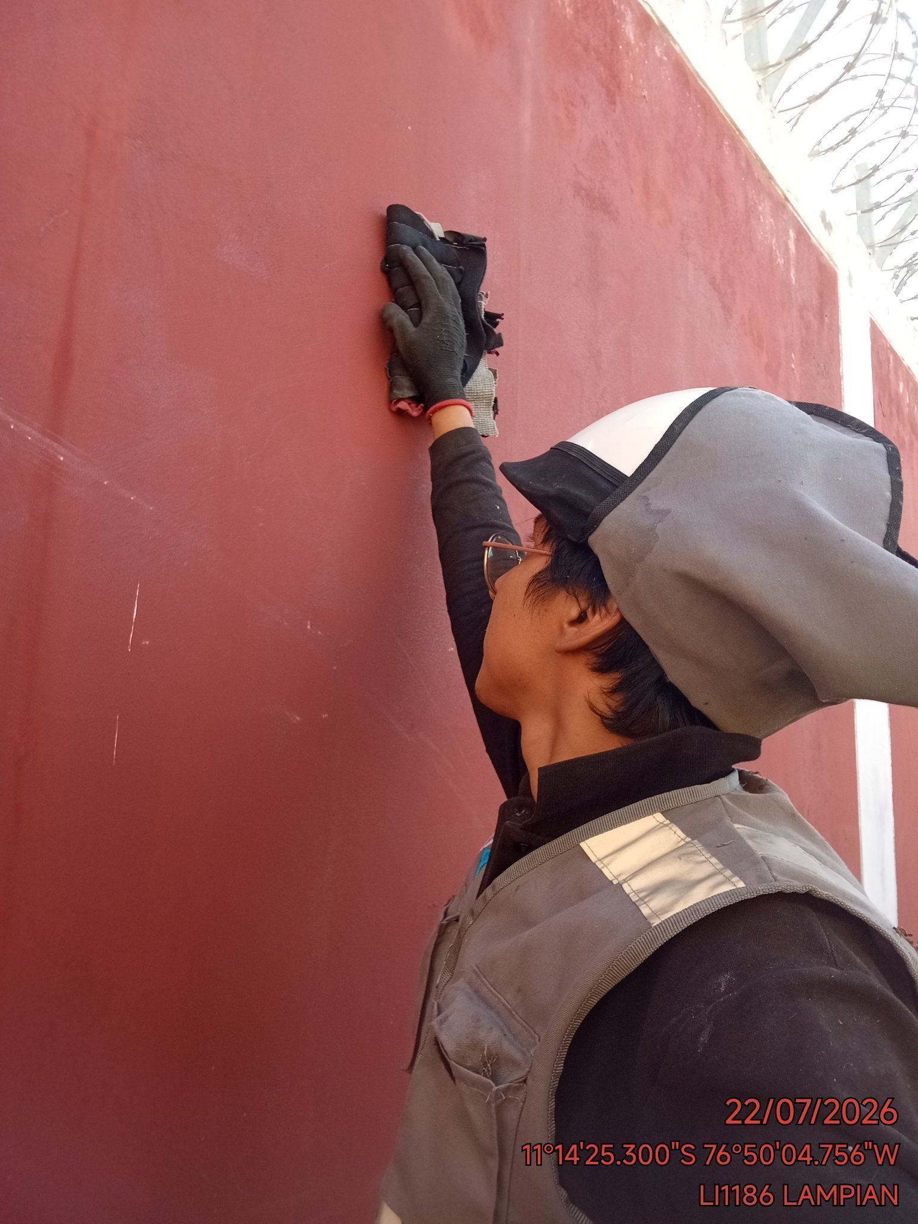 |  | 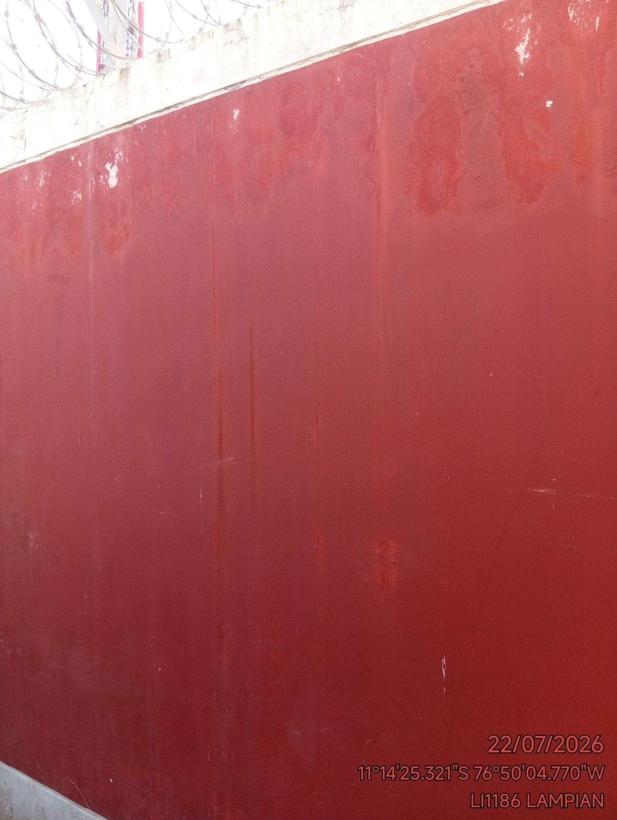

REVISION DEL ESTADO DE LA CONCERTINA
ANTES |  | DURANTE |  | DESPUES
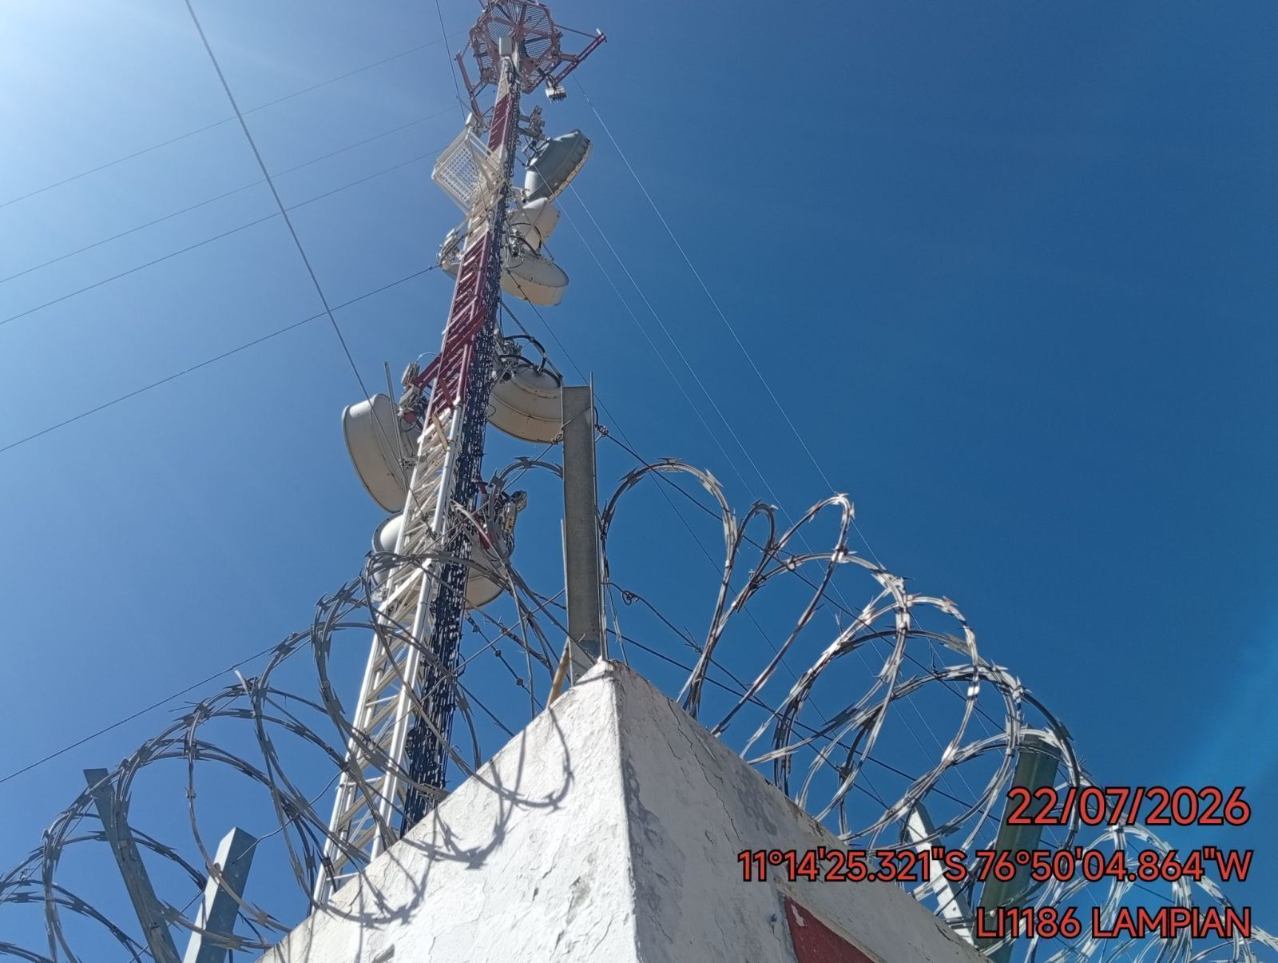 |  | 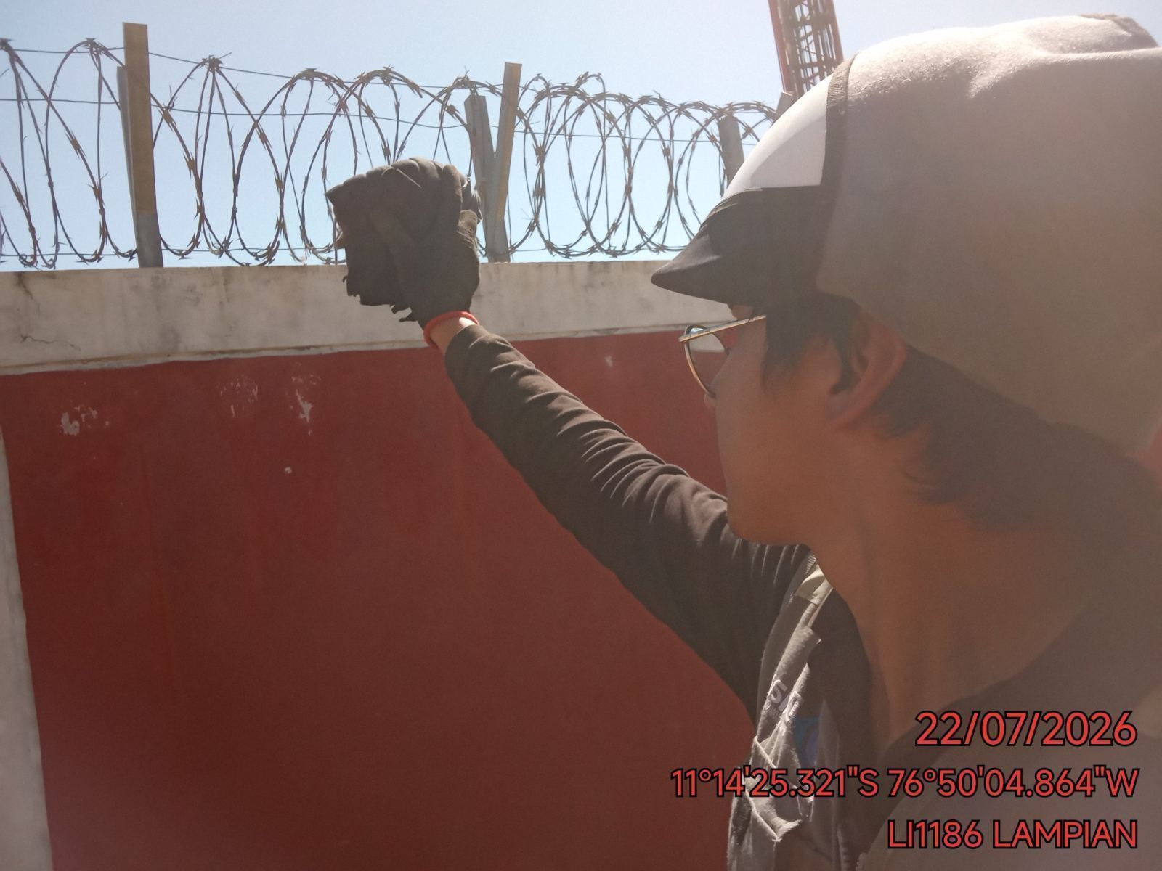 |  | 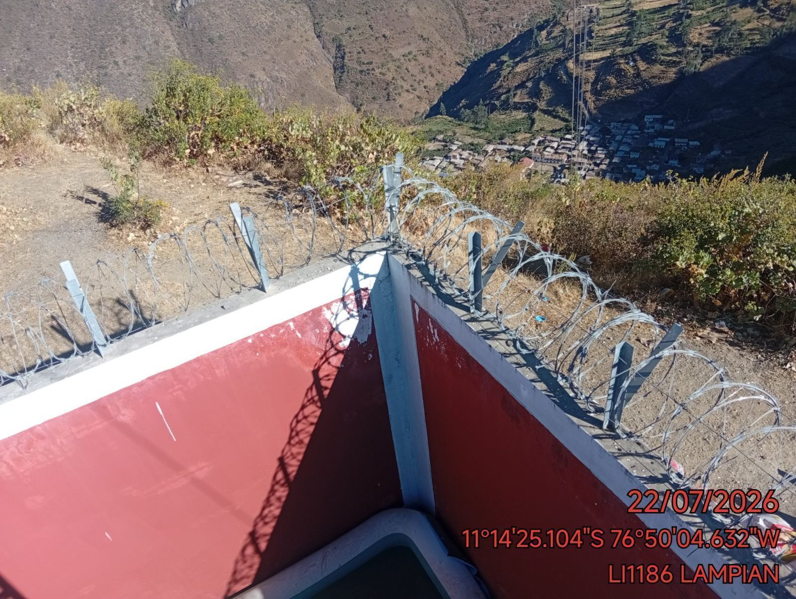

REVISION DEL ESTADO DE LA PUERTA
ANTES |  | DURANTE |  | DESPUES
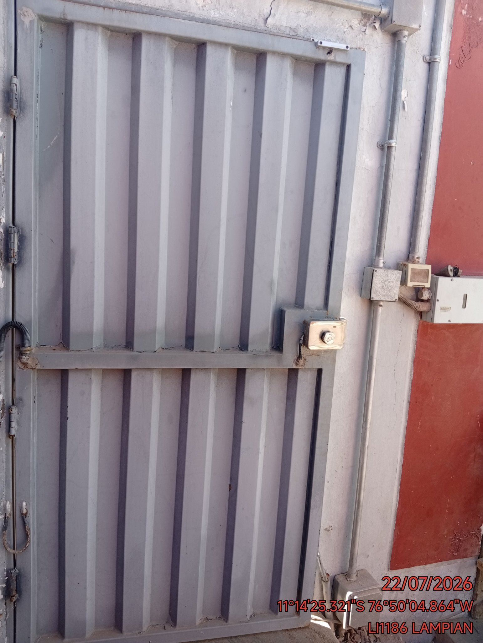 |  | 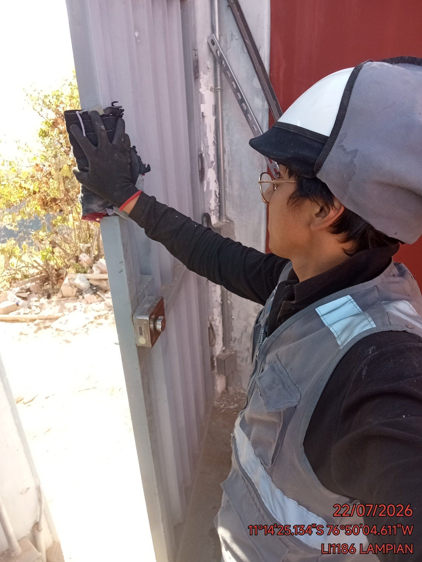 |  | 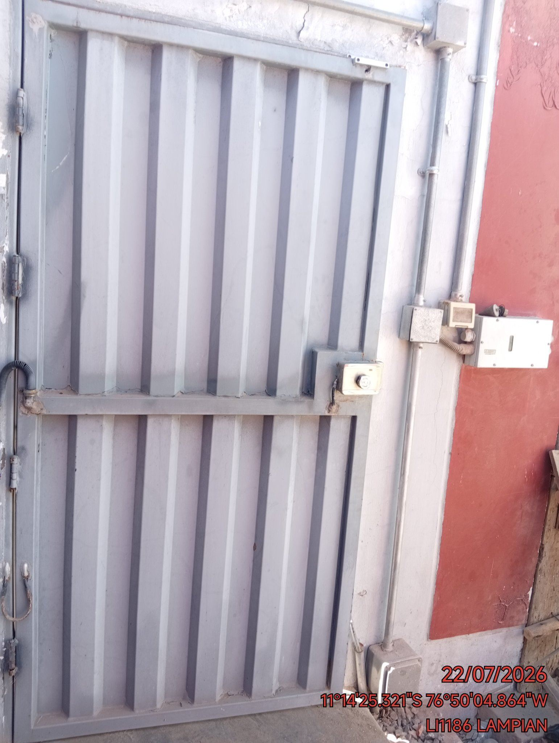

FOTOS DEL EQUIPAMIENTO EN INTERIOR DEL GABINETE
ANTES |  | DURANTE |  | DESPUES
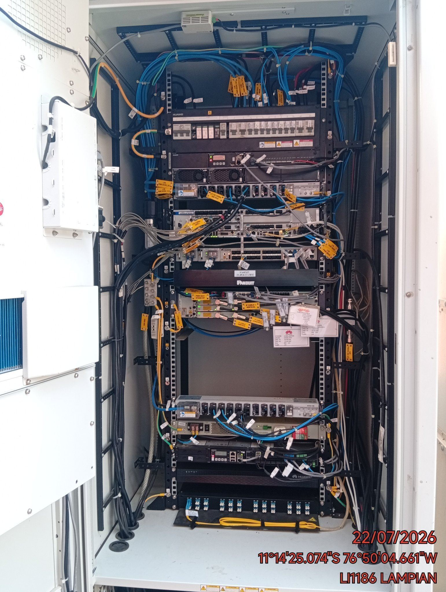 |  | 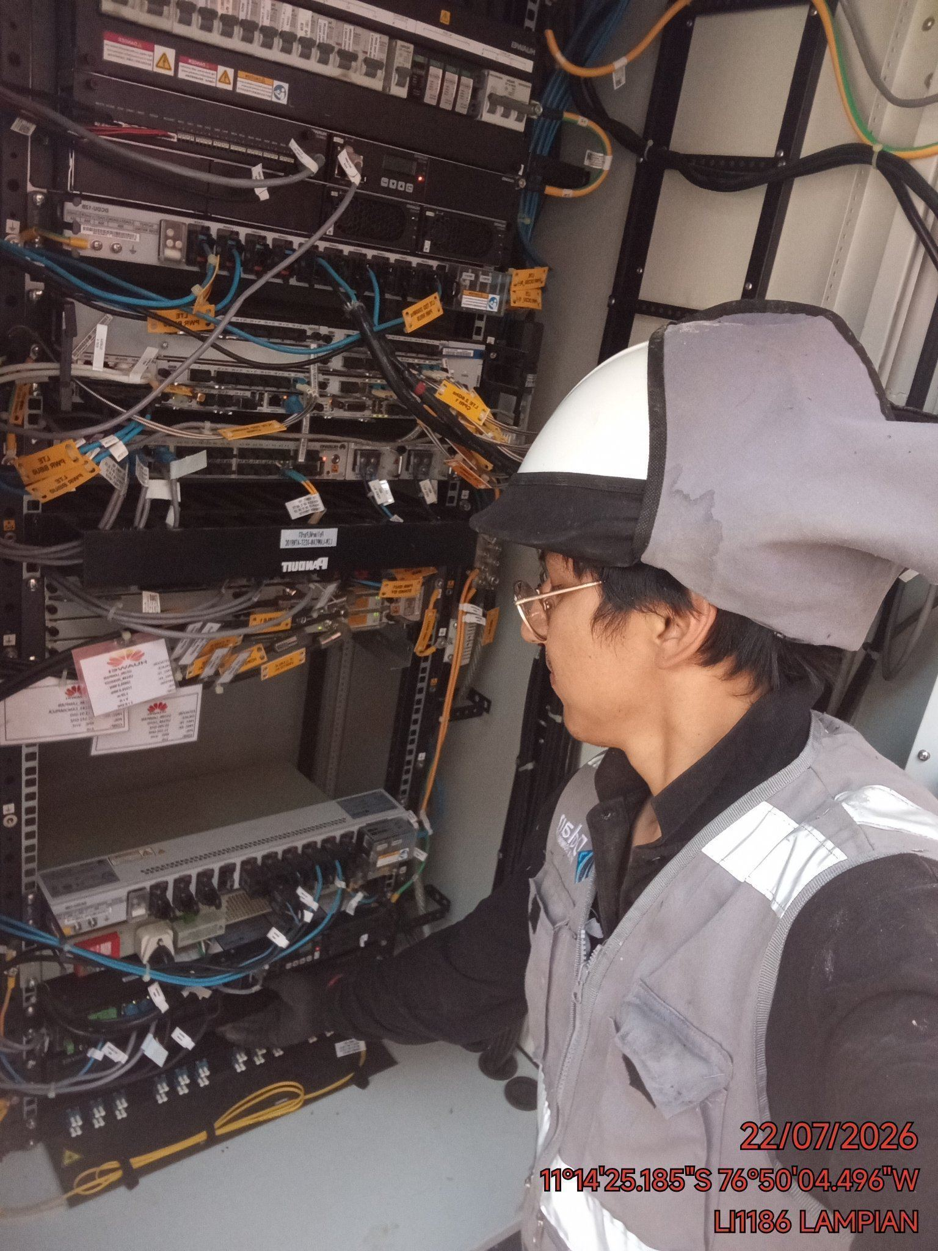 |  | 